Sheet1
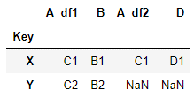
 | DataFrame1 |  |  | DataFrame2

 | A | B |  | A | C
Key |  |  | Key
X |  |  | X
Y |  |  | Z

